상품제안서
오쏘몰 이뮨 멀티비타민&미네랄 7일분 | 상품코드: S47993

 |  |  |  |  |  |  | 02-713-8555 | www.synergygift.co.kr
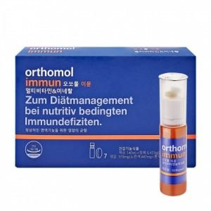

【상세/제작정보】 | <p style="text-align: center; " align="center">&nbsp;</p>

【인쇄/포장옵션】 | 스티커 / 포장지포장

【공급단가】 | 수량 | 50~ | 100~ | 200~ | 300~ | 500~
*VAT별도 | 단가 | 32,200원 | 31,400원 | 30,800원 | 30,300원 | 29,700원

【상품 URL】 | https://www.synergygift.co.kr:443/src/goods_detail.php?gdno=47993

